关系图
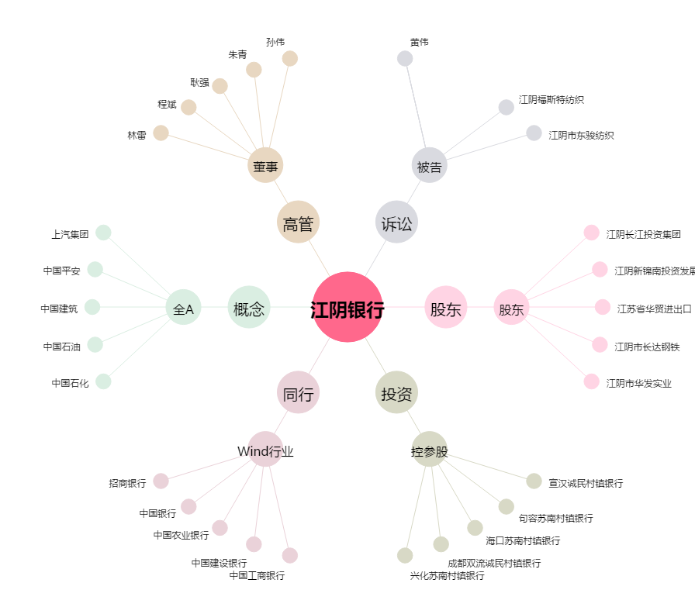
江阴银行[002807.SZ] - 关系概览图

